Додаток 1_Цінова пропозиція
 |  |  |  |  |  |  | Додаток №1 до Запиту 2613АР
 | Форма цінової пропозиції

(Назва Учасника), надає свою пропозицію щодо участі в конкурсу на місцеву закупівлю обладнання для дитячих центрів
Відомості про підприємство |  |  |  | Повне найменування учасника – суб’єкта господарювання
 |  |  |  | Ідентифікаційний код за ЄДРПОУ або реєстраційний номер облікової картки платника податків
 |  |  |  | Реквізити (адреса - юридична та фактична, телефон, факс, телефон для контактів, e-mail, розрахунковий рахунок)
Відомості про особу (осіб), які уповноважені представляти інтереси Учасника |  |  |  | (Прізвище, ім’я, по батькові, посада, контактний телефон).
УМОВИ: Вартість пропозиції Учасника включає доставку, розвантаження, занесення в приміщення зберігання цілісності упаковки, товару та підйом на поверх (за потреби), здійснюються за рахунок Постачальника.
№ п/п | Назва | Технічні характеристики та опис |  |  | Одиниця виміру | Кількість | Ціна за одиницю, грн | Всього вартість, грн | Умови оплати, % передплати /післяплати | Термін поставки товару, календарних днів
 |  | Запит |  | Пропозиція Вказати параметри та характеристики по кожному пункту, надати візуалізацію |  |  | (з урахуванням всіх податків і зборів) |  | Пропозиція
ЛОТ 1 - Меблі для зберігання речей
1 | Стелаж для взуття | Тип виробу: стелаж для взуття з сидінням Кількість полиць: 4 Габарити (Ш×В×Г): 80×84×30 см Матеріал сидіння: ДСП Труба: Профільна 10х10, 15х15мм Колір сидіння: графіт, сірий або білі відтінки Максимальне навантаження для сидіння - до 90 кг. | 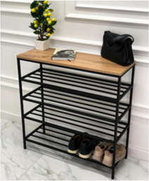 |  | шт | 9 | 0.00 ₴ | 0.00 ₴
 | Вішалка для верхнього одягу (з кріпленням на стіну) | Тип виробу: вішалка настінна Габарити (Ш×В×Г): 1050 × 1200 × 150 мм Матеріал: ЛДСП Swiss Krono, товщина 16 мм Кромка: ПВХ, 0,5 мм, протиударна Крючки метал, кріплення входить в комплект Колір: білий | 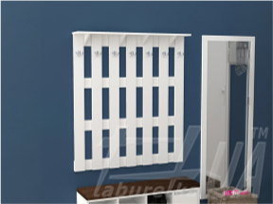 |  | шт | 6 | 0.00 ₴ | 0.00 ₴
 | Стелаж з відкритими поличками кутовий (сірого кольору) | Тип виробу: кутовий стелаж Габарити (Ш×Г×В): 53 × 53 × 210 см Форма: кутова Конструкція: корпусна, відкрита Кількість полиць: 6 Матеріал корпусу та полиць: ЛДСП Поверхня: матова, ламінована Колір: графіт Вага: 35 кг | 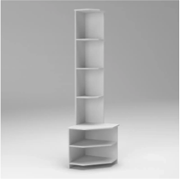 |  | шт | 9 | 0.00 ₴ | 0.00 ₴
 | Короб для зберігання речей | Коробка з кришкою Особливості конструкції: Складні Висота: 30 см Ширина: 30 см Довжина: 40 см Матеріал: Картон, Метал, Пластик, Спанбонд | 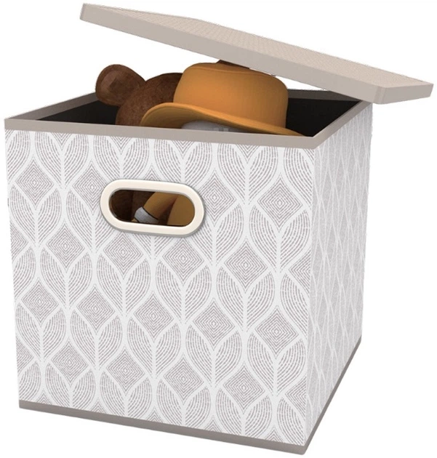 |  | шт | 36 | 0.00 ₴ | 0.00 ₴
 | Пластиковий контейнер для зберігання | Матеріал Поліпропілен Форма Прямокутна Висота 16 см Ширина 18 см Довжина 25.7 см Колір Сірий Модифікація з кришкою | 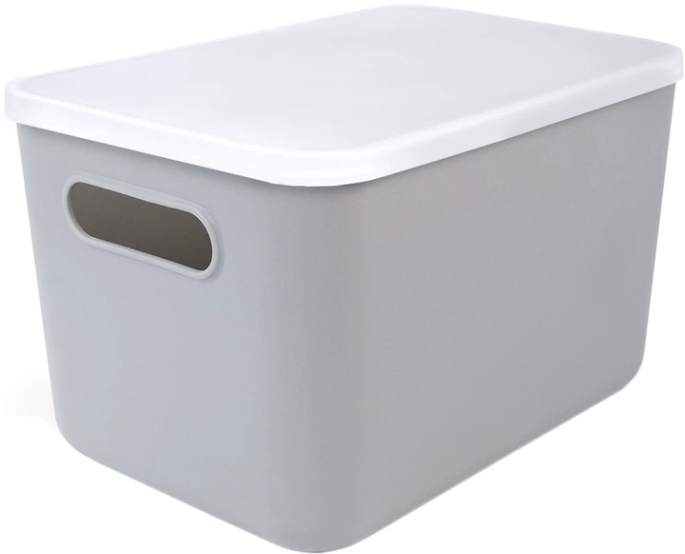 |  | шт | 20 | 0.00 ₴ | 0.00 ₴
 | Тумбочка для зберігання речей і обладнання | Колір: графіт Габарити (Ш×Г×В): 1200 × 380 × 1000 мм Матеріал корпусу (каркасу): ламіноване ДСП Матеріал фасадів: ламіноване ДСП Тип опор: ніжки Особливості конструкції: 2 секції, 3 двері, у секцї 3 полички, дверцята, ручка металева кріпиться з верху,ніжки пластикові не регульовані | 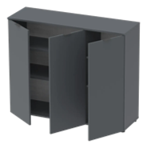 |  | шт | 12 | 0.00 ₴ | 0.00 ₴
Всього вартість пропозиції по ЛОТУ 1, грн* |  |  |  |  |  |  |  | 0.00 ₴
ЛОТ 2 - Дитячі меблі
2 | Дитячий стіл (круглий складний) | Матеріал стільниці: ламіноване ДСП 18 мм Опори: телескопічні, регульовані, виготовлені з профільної труби 20×20 та 25×25 мм з товщиною стінки 1,2 мм Регулювання висоти: 460 / 520 / 580 мм Конструкція: "квітка" з 6 напівовальних столів + центральний круглий Габарити: пелюстка — 620×420×460–580 мм (6 шт) круглий стіл — Ø 800 мм (1 шт) Додатково: можливість комплектації ніжками з роликами Колір: можливе виготовлення в різних колірних гамах | 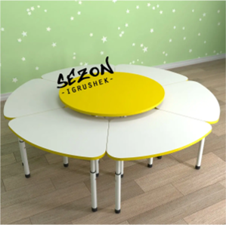 |  | шт | 10 | 0.00 ₴ | 0.00 ₴
 | Маленькі дитячі стільці зі спинкою | Габарити: висота стільця — 57 см висота сидіння — 32 см ширина стільця — 30,5 см ширина сидіння — 30,5 см глибина стільця — 34,5 см глибина сидіння — 27 см Колір: білий Матеріал сидіння: поліпропілен Ніжки: дерев’яні (бук) Вага (нетто): близько 1,75 кг Максимальне навантаження: 120 кг Поставка: для самостійної збірки Гарантія: 24 місяці | 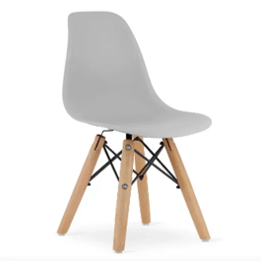 |  | шт | 36 | 0.00 ₴ | 0.00 ₴
Всього вартість пропозиції по ЛОТУ 2, грн* |  |  |  |  |  |  |  | 0.00 ₴
ЛОТ 3 - М'які меблі
3 | М’які пуфи (круглі) з різнокольоровою оббивкою | Тип: м’які пуфи, круглі Габарити (В×Ш×Г): 30 × 60 × 60 см Оббивка: різнокольорова Тканина: OXFORD FLEX Матеріал наповнювача: гранула пінополістиролу Особливості конструкції: безкаркасний, без конкретного обмеження по вазі. | 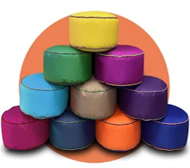 |  | шт | 30 | 0.00 ₴ | 0.00 ₴
 | Диван під стінку на хромових ніжках (червони) | Тип: диван під стінку Ніжки: хромовані Механізм трансформації: клік-кляк Наповнення: ППУ Габарити (Д×Г×В): 2,0 × 0,92 × 0,92 м Розміри спального місця: довжина — 2,0 м ширина — 1,37 м Основа: ламелі Каркас: метал Тканина: саванна Колір: червоний | 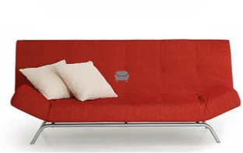 |  | шт | 4 | 0.00 ₴ | 0.00 ₴
 | Подушки для сидіння на підлозі | Тип: подушки для сидіння на підлозі Форма / розмір: круглі, діаметр 40 см Матеріал чохла: тканина Oxford Наповнювач: поролон вторинний, щільність 45 | 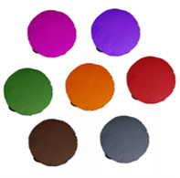 |  | шт | 40 | 0.00 ₴ | 0.00 ₴
 | Крісло мішок | Анатомічний крій, Антибактеріальне просочення, Плоскі шви. Матеріал OXFORD FLEX Высота 95см Ширина 130см Глубина 95см Наповнювач Пінополіуританова крихта Червоного кольору | 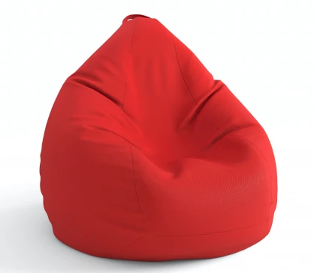 |  | шт | 44 | 0.00 ₴ | 0.00 ₴
Всього вартість пропозиції по ЛОТУ 3, грн* |  |  |  |  |  |  |  | 0.00 ₴
ЛОТ 4 - текстиль та килими
4 | Килим (темно сірого кольору, однотонний) | Висота ворсу 40,0 мм Склад ворсу 100% поліпропілен Щільність на м. кв.72 000 точок Основа ткана (джут) 1.50x2.30 м. | 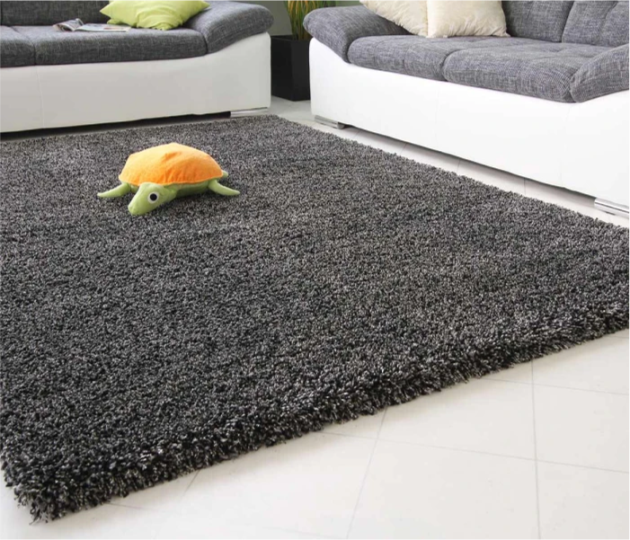 |  | шт | 4 | 0.00 ₴ | 0.00 ₴

 | Пледи (в шотландську клітинку) | Його вага та щільність (~ 380-390 г/м²) Розмір 140х200 см. Шотландська Клітина колір Натуральної вовни (не менше 70 %) не більше 30% поліестер | 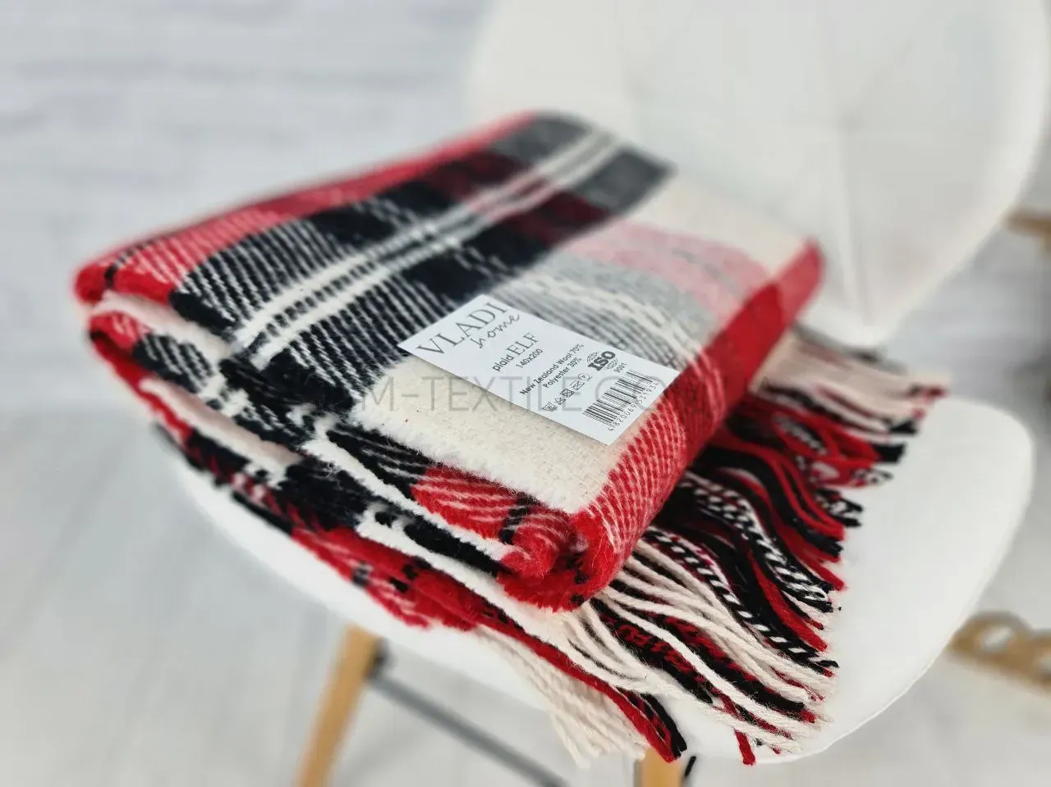 |  | шт | 40 | 0.00 ₴ | 0.00 ₴

 | Пазли каримати (з гладкою поверхнею) різнокольорові | Килимок-пазл EVA «Райдуга», 6 елементів, 150×100 см, площа 1,5 м² | 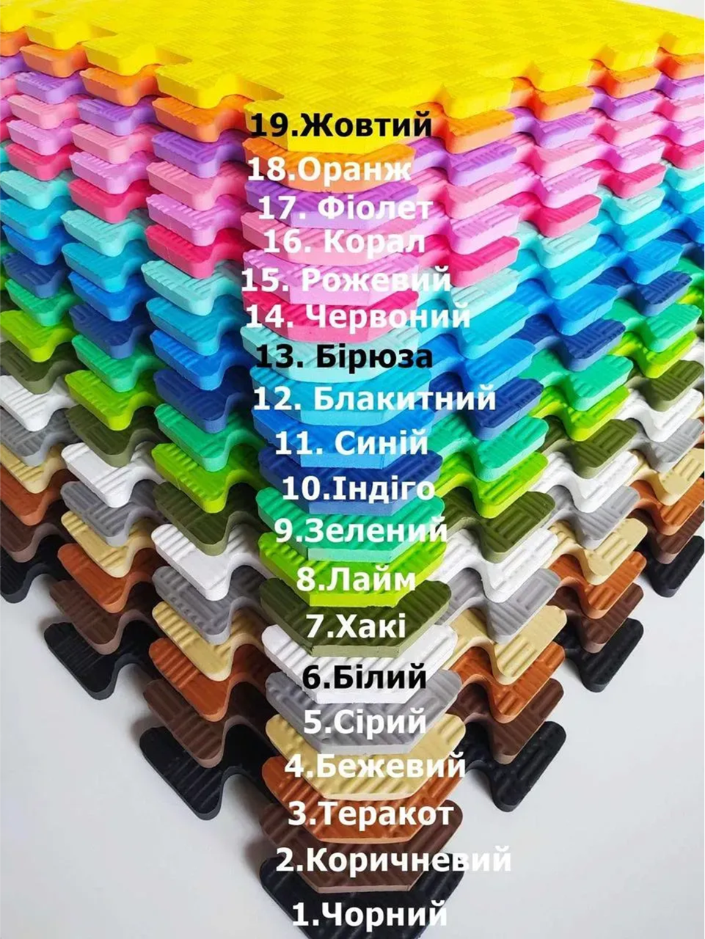 |  | шт | 40 | 0.00 ₴ | 0.00 ₴

Всього вартість пропозиції по ЛОТУ 4, грн* |  |  |  |  |  |  |  | 0.00 ₴
ЛОТ 5 - світильник настінний
5 | Світильник настінний у вигляді хмаринки (білого кольору) | Енергоощадна світлодіодна стрічка: обладнаний світлодіодною стрічкою 2835 зі 120 діодами на метр (12 ватів). Колір світла — білий, що створює м'яку та приємну атмосферу в дитячій кімнаті. Безпечні матеріали: Корпус нічника виготовлений із МДФ і пофарбований екологічною акриловою фарбою, яка безпечна для дитячих кімнат і легко миється. Задня частина захищена прозорим акрилом, що запобігає доступу до компонентів підсвічування. Кріплення на стіну: До комплекту входить кріплення для монтажу на стіну, що дає змогу зручно розмістити нічник у будь-якій частині кімнати. Живлення: джерело безперебійного живлення 220В | 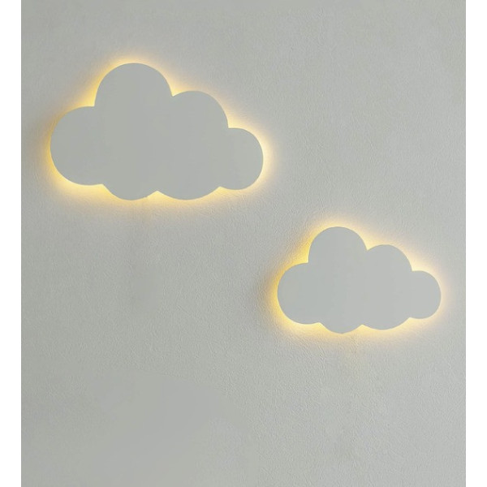 |  | шт | 72 | 0.00 ₴ | 0.00 ₴

Всього вартість пропозиції по ЛОТУ 5, грн* |  |  |  |  |  |  |  | 0.00 ₴
ЛОТ 6 - фліпчарт
6 | Фліпчарт | Мобільний магнітно-маркерний фліпчарт Зі зворотнього боку фліпчарт додатково укріплений оцинкованим сталевим листом. Регульована висота 170–200 см. Зручне притискаюче кріплення, регульовані гачки для блокноту. В комплекті – полиця для маркерів | 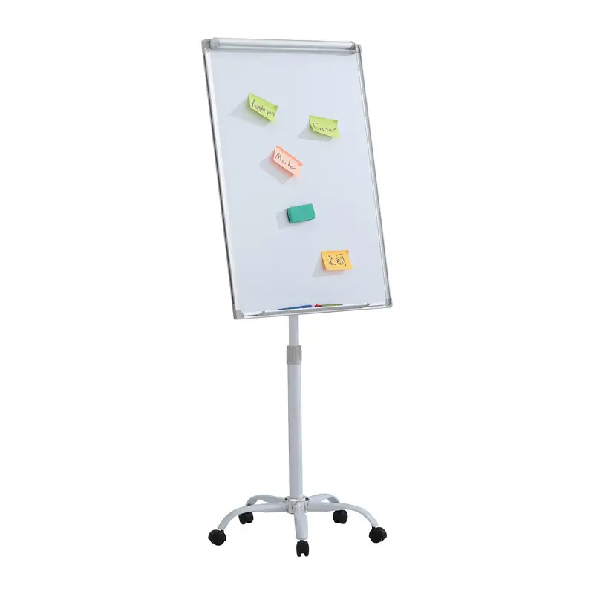 |  | шт | 4 |  | 0.00 ₴

Всього вартість пропозиції по ЛОТУ 6, грн* |  |  |  |  |  |  |  | 0.00 ₴
* Товариство Червоного Хреста України є громадською неприбутковою організацією і просить надати максимальні знижки на товар, вказаний у ціновій пропозиції.
** Закупівля відбувається окремими лотами

Примітка: вартість одиниці продукції та загальну вартість пропозиції потрібно заповнювати у гривнях, зазначаючи цифрове значення, яке має не більше двох знаків після коми.
Ми погоджуємось, що всі витрати, пов’язані з доставкою товару, завантажувально-розвантажувальними роботами, здійснюються за рахунок Постачальника за наданою адресою.
Ми погоджуємося та ознайомлені з умовами типового Договору ТЧХУ (Додаток №2 до Запиту).
Ми погоджуємося з умовами, що Замовник має право розділити дану закупівлю між декількома постачальниками за умови наявності більш вигідних умов на різні позиції.
Ми погоджуємося з умовами, що Ви можете відхилити нашу чи всі надані пропозиції, та розуміємо, що Ви не обмежені у прийнятті будь-якої іншої пропозиції з більш вигідними для Вас умовами.
Ми погоджуємось зафіксувати цінову пропозицію протягом 90 днів календарних днів з моменту подачі
Подаючи свою пропозицію ми підтверджуємо повну комплектацію та відповідність умовам зазначеним в Запиті.
Учасники повинні надсилати цінові пропозиції з підписом і печаткою (за наявності)

 | Дата:

 | Керівник організації/ФОП:____________________________ ( ____________________)
 | МП підпис ПІБ

